상품제안서
드림라인 스프링 다이어리 32절 | 상품코드: F29447

 |  |  |  |  |  |  | 02-412-0044 | www.easy1.co.kr
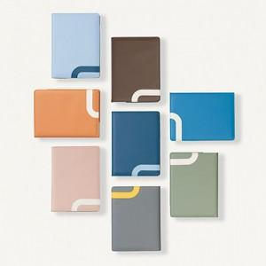 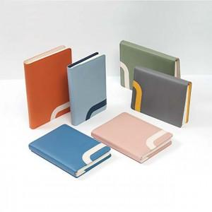

【상세/제작정보】 | 인쇄 별도문의 불박,금박,은박(조각비 별도) 200부 이상 화보삽입 가능 오렌지, 브라운, 스카이, 그레이, 카키, 블루

【인쇄/포장옵션】 | / 포장불가능

【공급단가】 | 수량 | 70~ | 300~ | 500~ | 1,000~ | 3,000~
*VAT별도 | 단가 | 9,370원 | 9,220원 | 9,000원 | 8,770원 | 8,620원

【상품 URL】 | https://dev.easy1.co.kr:443/src/goods_detail.php?gdno=29447

